LevelC_电能量市场出清电价
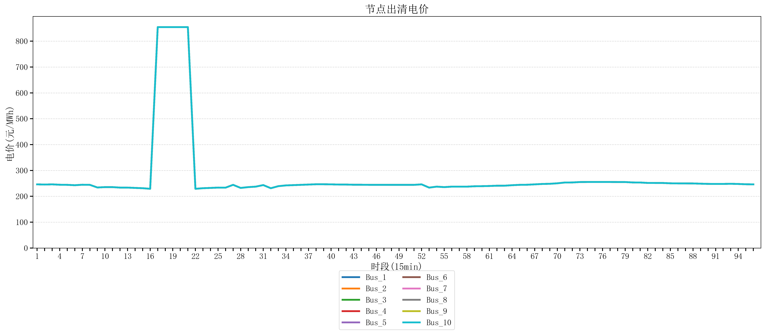
节点编号 | 电价类型 | 时段1 | 时段2 | 时段3 | 时段4 | 时段5 | 时段6 | 时段7 | 时段8 | 时段9 | 时段10 | 时段11 | 时段12 | 时段13 | 时段14 | 时段15 | 时段16 | 时段17 | 时段18 | 时段19 | 时段20 | 时段21
id | price_type | t1 | t2 | t3 | t4 | t5 | t6 | t7 | t8 | t9 | t10 | t11 | t12 | t13 | t14 | t15 | t16 | t17 | t18 | t19 | t20 | t21
str | str | float64 | float64 | float64 | float64 | float64 | float64 | float64 | float64 | float64 | float64 | float64 | float64 | float64 | float64 | float64 | float64 | float64 | float64 | float64 | float64 | float64
Bus_1 | 电能量电价 | 246.16228 | 245.45248 | 246.16228 | 244.72448 | 244.32044 | 242.88264 | 244.72448 | 244.32044 | 234.07748 | 235.51528 | 235.51528 | 233.67344 | 233.67344 | 232.414 | 231.30016 | 229.07248 | 854.16170947 | 854.16170947 | 854.16170947 | 854.16170947 | 854.16170947
Bus_2 | 电能量电价 | 246.16228 | 245.45248 | 246.16228 | 244.72448 | 244.32044 | 242.88264 | 244.72448 | 244.32044 | 234.07748 | 235.51528 | 235.51528 | 233.67344 | 233.67344 | 232.414 | 231.30016 | 229.07248 | 854.16170947 | 854.16170947 | 854.16170947 | 854.16170947 | 854.16170947
Bus_3 | 电能量电价 | 246.16228 | 245.45248 | 246.16228 | 244.72448 | 244.32044 | 242.88264 | 244.72448 | 244.32044 | 234.07748 | 235.51528 | 235.51528 | 233.67344 | 233.67344 | 232.414 | 231.30016 | 229.07248 | 854.16170947 | 854.16170947 | 854.16170947 | 854.16170947 | 854.16170947
Bus_4 | 电能量电价 | 246.16228 | 245.45248 | 246.16228 | 244.72448 | 244.32044 | 242.88264 | 244.72448 | 244.32044 | 234.07748 | 235.51528 | 235.51528 | 233.67344 | 233.67344 | 232.414 | 231.30016 | 229.07248 | 854.16170947 | 854.16170947 | 854.16170947 | 854.16170947 | 854.16170947
Bus_5 | 电能量电价 | 246.16228 | 245.45248 | 246.16228 | 244.72448 | 244.32044 | 242.88264 | 244.72448 | 244.32044 | 234.07748 | 235.51528 | 235.51528 | 233.67344 | 233.67344 | 232.414 | 231.30016 | 229.07248 | 854.16170947 | 854.16170947 | 854.16170947 | 854.16170947 | 854.16170947
Bus_6 | 电能量电价 | 246.16228 | 245.45248 | 246.16228 | 244.72448 | 244.32044 | 242.88264 | 244.72448 | 244.32044 | 234.07748 | 235.51528 | 235.51528 | 233.67344 | 233.67344 | 232.414 | 231.30016 | 229.07248 | 854.16170947 | 854.16170947 | 854.16170947 | 854.16170947 | 854.16170947
Bus_7 | 电能量电价 | 246.16228 | 245.45248 | 246.16228 | 244.72448 | 244.32044 | 242.88264 | 244.72448 | 244.32044 | 234.07748 | 235.51528 | 235.51528 | 233.67344 | 233.67344 | 232.414 | 231.30016 | 229.07248 | 854.16170947 | 854.16170947 | 854.16170947 | 854.16170947 | 854.16170947
Bus_8 | 电能量电价 | 246.16228 | 245.45248 | 246.16228 | 244.72448 | 244.32044 | 242.88264 | 244.72448 | 244.32044 | 234.07748 | 235.51528 | 235.51528 | 233.67344 | 233.67344 | 232.414 | 231.30016 | 229.07248 | 854.16170947 | 854.16170947 | 854.16170947 | 854.16170947 | 854.16170947
Bus_9 | 电能量电价 | 246.16228 | 245.45248 | 246.16228 | 244.72448 | 244.32044 | 242.88264 | 244.72448 | 244.32044 | 234.07748 | 235.51528 | 235.51528 | 233.67344 | 233.67344 | 232.414 | 231.30016 | 229.07248 | 854.16170947 | 854.16170947 | 854.16170947 | 854.16170947 | 854.16170947
Bus_10 | 电能量电价 | 246.16228 | 245.45248 | 246.16228 | 244.72448 | 244.32044 | 242.88264 | 244.72448 | 244.32044 | 234.07748 | 235.51528 | 235.51528 | 233.67344 | 233.67344 | 232.414 | 231.30016 | 229.07248 | 854.16170947 | 854.16170947 | 854.16170947 | 854.16170947 | 854.16170947
Bus_11 | 电能量电价 | 246.16228 | 245.45248 | 246.16228 | 244.72448 | 244.32044 | 242.88264 | 244.72448 | 244.32044 | 234.07748 | 235.51528 | 235.51528 | 233.67344 | 233.67344 | 232.414 | 231.30016 | 229.07248 | 854.16170947 | 854.16170947 | 854.16170947 | 854.16170947 | 854.16170947
Bus_12 | 电能量电价 | 246.16228 | 245.45248 | 246.16228 | 244.72448 | 244.32044 | 242.88264 | 244.72448 | 244.32044 | 234.07748 | 235.51528 | 235.51528 | 233.67344 | 233.67344 | 232.414 | 231.30016 | 229.07248 | 854.16170947 | 854.16170947 | 854.16170947 | 854.16170947 | 854.16170947
Bus_13 | 电能量电价 | 246.16228 | 245.45248 | 246.16228 | 244.72448 | 244.32044 | 242.88264 | 244.72448 | 244.32044 | 234.07748 | 235.51528 | 235.51528 | 233.67344 | 233.67344 | 232.414 | 231.30016 | 229.07248 | 854.16170947 | 854.16170947 | 854.16170947 | 854.16170947 | 854.16170947
Bus_14 | 电能量电价 | 246.16228 | 245.45248 | 246.16228 | 244.72448 | 244.32044 | 242.88264 | 244.72448 | 244.32044 | 234.07748 | 235.51528 | 235.51528 | 233.67344 | 233.67344 | 232.414 | 231.30016 | 229.07248 | 854.16170947 | 854.16170947 | 854.16170947 | 854.16170947 | 854.16170947
Bus_15 | 电能量电价 | 246.16228 | 245.45248 | 246.16228 | 244.72448 | 244.32044 | 242.88264 | 244.72448 | 244.32044 | 234.07748 | 235.51528 | 235.51528 | 233.67344 | 233.67344 | 232.414 | 231.30016 | 229.07248 | 854.16170947 | 854.16170947 | 854.16170947 | 854.16170947 | 854.16170947
Bus_16 | 电能量电价 | 246.16228 | 245.45248 | 246.16228 | 244.72448 | 244.32044 | 242.88264 | 244.72448 | 244.32044 | 234.07748 | 235.51528 | 235.51528 | 233.67344 | 233.67344 | 232.414 | 231.30016 | 229.07248 | 854.16170947 | 854.16170947 | 854.16170947 | 854.16170947 | 854.16170947
Bus_17 | 电能量电价 | 246.16228 | 245.45248 | 246.16228 | 244.72448 | 244.32044 | 242.88264 | 244.72448 | 244.32044 | 234.07748 | 235.51528 | 235.51528 | 233.67344 | 233.67344 | 232.414 | 231.30016 | 229.07248 | 854.16170947 | 854.16170947 | 854.16170947 | 854.16170947 | 854.16170947
Bus_18 | 电能量电价 | 246.16228 | 245.45248 | 246.16228 | 244.72448 | 244.32044 | 242.88264 | 244.72448 | 244.32044 | 234.07748 | 235.51528 | 235.51528 | 233.67344 | 233.67344 | 232.414 | 231.30016 | 229.07248 | 854.16170947 | 854.16170947 | 854.16170947 | 854.16170947 | 854.16170947
Bus_19 | 电能量电价 | 246.16228 | 245.45248 | 246.16228 | 244.72448 | 244.32044 | 242.88264 | 244.72448 | 244.32044 | 234.07748 | 235.51528 | 235.51528 | 233.67344 | 233.67344 | 232.414 | 231.30016 | 229.07248 | 854.16170947 | 854.16170947 | 854.16170947 | 854.16170947 | 854.16170947
Bus_20 | 电能量电价 | 246.16228 | 245.45248 | 246.16228 | 244.72448 | 244.32044 | 242.88264 | 244.72448 | 244.32044 | 234.07748 | 235.51528 | 235.51528 | 233.67344 | 233.67344 | 232.414 | 231.30016 | 229.07248 | 854.16170947 | 854.16170947 | 854.16170947 | 854.16170947 | 854.16170947
Bus_21 | 电能量电价 | 246.16228 | 245.45248 | 246.16228 | 244.72448 | 244.32044 | 242.88264 | 244.72448 | 244.32044 | 234.07748 | 235.51528 | 235.51528 | 233.67344 | 233.67344 | 232.414 | 231.30016 | 229.07248 | 854.16170947 | 854.16170947 | 854.16170947 | 854.16170947 | 854.16170947
Bus_22 | 电能量电价 | 246.16228 | 245.45248 | 246.16228 | 244.72448 | 244.32044 | 242.88264 | 244.72448 | 244.32044 | 234.07748 | 235.51528 | 235.51528 | 233.67344 | 233.67344 | 232.414 | 231.30016 | 229.07248 | 854.16170947 | 854.16170947 | 854.16170947 | 854.16170947 | 854.16170947
Bus_23 | 电能量电价 | 246.16228 | 245.45248 | 246.16228 | 244.72448 | 244.32044 | 242.88264 | 244.72448 | 244.32044 | 234.07748 | 235.51528 | 235.51528 | 233.67344 | 233.67344 | 232.414 | 231.30016 | 229.07248 | 854.16170947 | 854.16170947 | 854.16170947 | 854.16170947 | 854.16170947
Bus_24 | 电能量电价 | 246.16228 | 245.45248 | 246.16228 | 244.72448 | 244.32044 | 242.88264 | 244.72448 | 244.32044 | 234.07748 | 235.51528 | 235.51528 | 233.67344 | 233.67344 | 232.414 | 231.30016 | 229.07248 | 854.16170947 | 854.16170947 | 854.16170947 | 854.16170947 | 854.16170947
Bus_25 | 电能量电价 | 246.16228 | 245.45248 | 246.16228 | 244.72448 | 244.32044 | 242.88264 | 244.72448 | 244.32044 | 234.07748 | 235.51528 | 235.51528 | 233.67344 | 233.67344 | 232.414 | 231.30016 | 229.07248 | 854.16170947 | 854.16170947 | 854.16170947 | 854.16170947 | 854.16170947
Bus_26 | 电能量电价 | 246.16228 | 245.45248 | 246.16228 | 244.72448 | 244.32044 | 242.88264 | 244.72448 | 244.32044 | 234.07748 | 235.51528 | 235.51528 | 233.67344 | 233.67344 | 232.414 | 231.30016 | 229.07248 | 854.16170947 | 854.16170947 | 854.16170947 | 854.16170947 | 854.16170947
Bus_27 | 电能量电价 | 246.16228 | 245.45248 | 246.16228 | 244.72448 | 244.32044 | 242.88264 | 244.72448 | 244.32044 | 234.07748 | 235.51528 | 235.51528 | 233.67344 | 233.67344 | 232.414 | 231.30016 | 229.07248 | 854.16170947 | 854.16170947 | 854.16170947 | 854.16170947 | 854.16170947
Bus_28 | 电能量电价 | 246.16228 | 245.45248 | 246.16228 | 244.72448 | 244.32044 | 242.88264 | 244.72448 | 244.32044 | 234.07748 | 235.51528 | 235.51528 | 233.67344 | 233.67344 | 232.414 | 231.30016 | 229.07248 | 854.16170947 | 854.16170947 | 854.16170947 | 854.16170947 | 854.16170947
Bus_29 | 电能量电价 | 246.16228 | 245.45248 | 246.16228 | 244.72448 | 244.32044 | 242.88264 | 244.72448 | 244.32044 | 234.07748 | 235.51528 | 235.51528 | 233.67344 | 233.67344 | 232.414 | 231.30016 | 229.07248 | 854.16170947 | 854.16170947 | 854.16170947 | 854.16170947 | 854.16170947
Bus_30 | 电能量电价 | 246.16228 | 245.45248 | 246.16228 | 244.72448 | 244.32044 | 242.88264 | 244.72448 | 244.32044 | 234.07748 | 235.51528 | 235.51528 | 233.67344 | 233.67344 | 232.414 | 231.30016 | 229.07248 | 854.16170947 | 854.16170947 | 854.16170947 | 854.16170947 | 854.16170947
Bus_31 | 电能量电价 | 246.16228 | 245.45248 | 246.16228 | 244.72448 | 244.32044 | 242.88264 | 244.72448 | 244.32044 | 234.07748 | 235.51528 | 235.51528 | 233.67344 | 233.67344 | 232.414 | 231.30016 | 229.07248 | 854.16170947 | 854.16170947 | 854.16170947 | 854.16170947 | 854.16170947
Bus_32 | 电能量电价 | 246.16228 | 245.45248 | 246.16228 | 244.72448 | 244.32044 | 242.88264 | 244.72448 | 244.32044 | 234.07748 | 235.51528 | 235.51528 | 233.67344 | 233.67344 | 232.414 | 231.30016 | 229.07248 | 854.16170947 | 854.16170947 | 854.16170947 | 854.16170947 | 854.16170947
Bus_33 | 电能量电价 | 246.16228 | 245.45248 | 246.16228 | 244.72448 | 244.32044 | 242.88264 | 244.72448 | 244.32044 | 234.07748 | 235.51528 | 235.51528 | 233.67344 | 233.67344 | 232.414 | 231.30016 | 229.07248 | 854.16170947 | 854.16170947 | 854.16170947 | 854.16170947 | 854.16170947
Bus_34 | 电能量电价 | 246.16228 | 245.45248 | 246.16228 | 244.72448 | 244.32044 | 242.88264 | 244.72448 | 244.32044 | 234.07748 | 235.51528 | 235.51528 | 233.67344 | 233.67344 | 232.414 | 231.30016 | 229.07248 | 854.16170947 | 854.16170947 | 854.16170947 | 854.16170947 | 854.16170947
Bus_35 | 电能量电价 | 246.16228 | 245.45248 | 246.16228 | 244.72448 | 244.32044 | 242.88264 | 244.72448 | 244.32044 | 234.07748 | 235.51528 | 235.51528 | 233.67344 | 233.67344 | 232.414 | 231.30016 | 229.07248 | 854.16170947 | 854.16170947 | 854.16170947 | 854.16170947 | 854.16170947
Bus_36 | 电能量电价 | 246.16228 | 245.45248 | 246.16228 | 244.72448 | 244.32044 | 242.88264 | 244.72448 | 244.32044 | 234.07748 | 235.51528 | 235.51528 | 233.67344 | 233.67344 | 232.414 | 231.30016 | 229.07248 | 854.16170947 | 854.16170947 | 854.16170947 | 854.16170947 | 854.16170947
Bus_37 | 电能量电价 | 246.16228 | 245.45248 | 246.16228 | 244.72448 | 244.32044 | 242.88264 | 244.72448 | 244.32044 | 234.07748 | 235.51528 | 235.51528 | 233.67344 | 233.67344 | 232.414 | 231.30016 | 229.07248 | 854.16170947 | 854.16170947 | 854.16170947 | 854.16170947 | 854.16170947
Bus_38 | 电能量电价 | 246.16228 | 245.45248 | 246.16228 | 244.72448 | 244.32044 | 242.88264 | 244.72448 | 244.32044 | 234.07748 | 235.51528 | 235.51528 | 233.67344 | 233.67344 | 232.414 | 231.30016 | 229.07248 | 854.16170947 | 854.16170947 | 854.16170947 | 854.16170947 | 854.16170947
Bus_39 | 电能量电价 | 246.16228 | 245.45248 | 246.16228 | 244.72448 | 244.32044 | 242.88264 | 244.72448 | 244.32044 | 234.07748 | 235.51528 | 235.51528 | 233.67344 | 233.67344 | 232.414 | 231.30016 | 229.07248 | 854.16170947 | 854.16170947 | 854.16170947 | 854.16170947 | 854.16170947
Bus_40 | 电能量电价 | 246.16228 | 245.45248 | 246.16228 | 244.72448 | 244.32044 | 242.88264 | 244.72448 | 244.32044 | 234.07748 | 235.51528 | 235.51528 | 233.67344 | 233.67344 | 232.414 | 231.30016 | 229.07248 | 854.16170947 | 854.16170947 | 854.16170947 | 854.16170947 | 854.16170947
Bus_41 | 电能量电价 | 246.16228 | 245.45248 | 246.16228 | 244.72448 | 244.32044 | 242.88264 | 244.72448 | 244.32044 | 234.07748 | 235.51528 | 235.51528 | 233.67344 | 233.67344 | 232.414 | 231.30016 | 229.07248 | 854.16170947 | 854.16170947 | 854.16170947 | 854.16170947 | 854.16170947
Bus_42 | 电能量电价 | 246.16228 | 245.45248 | 246.16228 | 244.72448 | 244.32044 | 242.88264 | 244.72448 | 244.32044 | 234.07748 | 235.51528 | 235.51528 | 233.67344 | 233.67344 | 232.414 | 231.30016 | 229.07248 | 854.16170947 | 854.16170947 | 854.16170947 | 854.16170947 | 854.16170947
Bus_43 | 电能量电价 | 246.16228 | 245.45248 | 246.16228 | 244.72448 | 244.32044 | 242.88264 | 244.72448 | 244.32044 | 234.07748 | 235.51528 | 235.51528 | 233.67344 | 233.67344 | 232.414 | 231.30016 | 229.07248 | 854.16170947 | 854.16170947 | 854.16170947 | 854.16170947 | 854.16170947
Bus_44 | 电能量电价 | 246.16228 | 245.45248 | 246.16228 | 244.72448 | 244.32044 | 242.88264 | 244.72448 | 244.32044 | 234.07748 | 235.51528 | 235.51528 | 233.67344 | 233.67344 | 232.414 | 231.30016 | 229.07248 | 854.16170947 | 854.16170947 | 854.16170947 | 854.16170947 | 854.16170947
Bus_1 | 阻塞电价 | 0 | 0 | 0 | 0 | 0 | 0 | 0 | 0 | 0 | 0 | 0 | 0 | 0 | 0 | 0 | 0 | 0 | 0 | 0 | 0 | 0
Bus_2 | 阻塞电价 | 0 | 0 | 0 | 0 | 0 | 0 | 0 | 0 | 0 | 0 | 0 | 0 | 0 | 0 | 0 | 0 | 0 | 0 | 0 | 0 | 0
...

LevelC_电力电量平衡表单
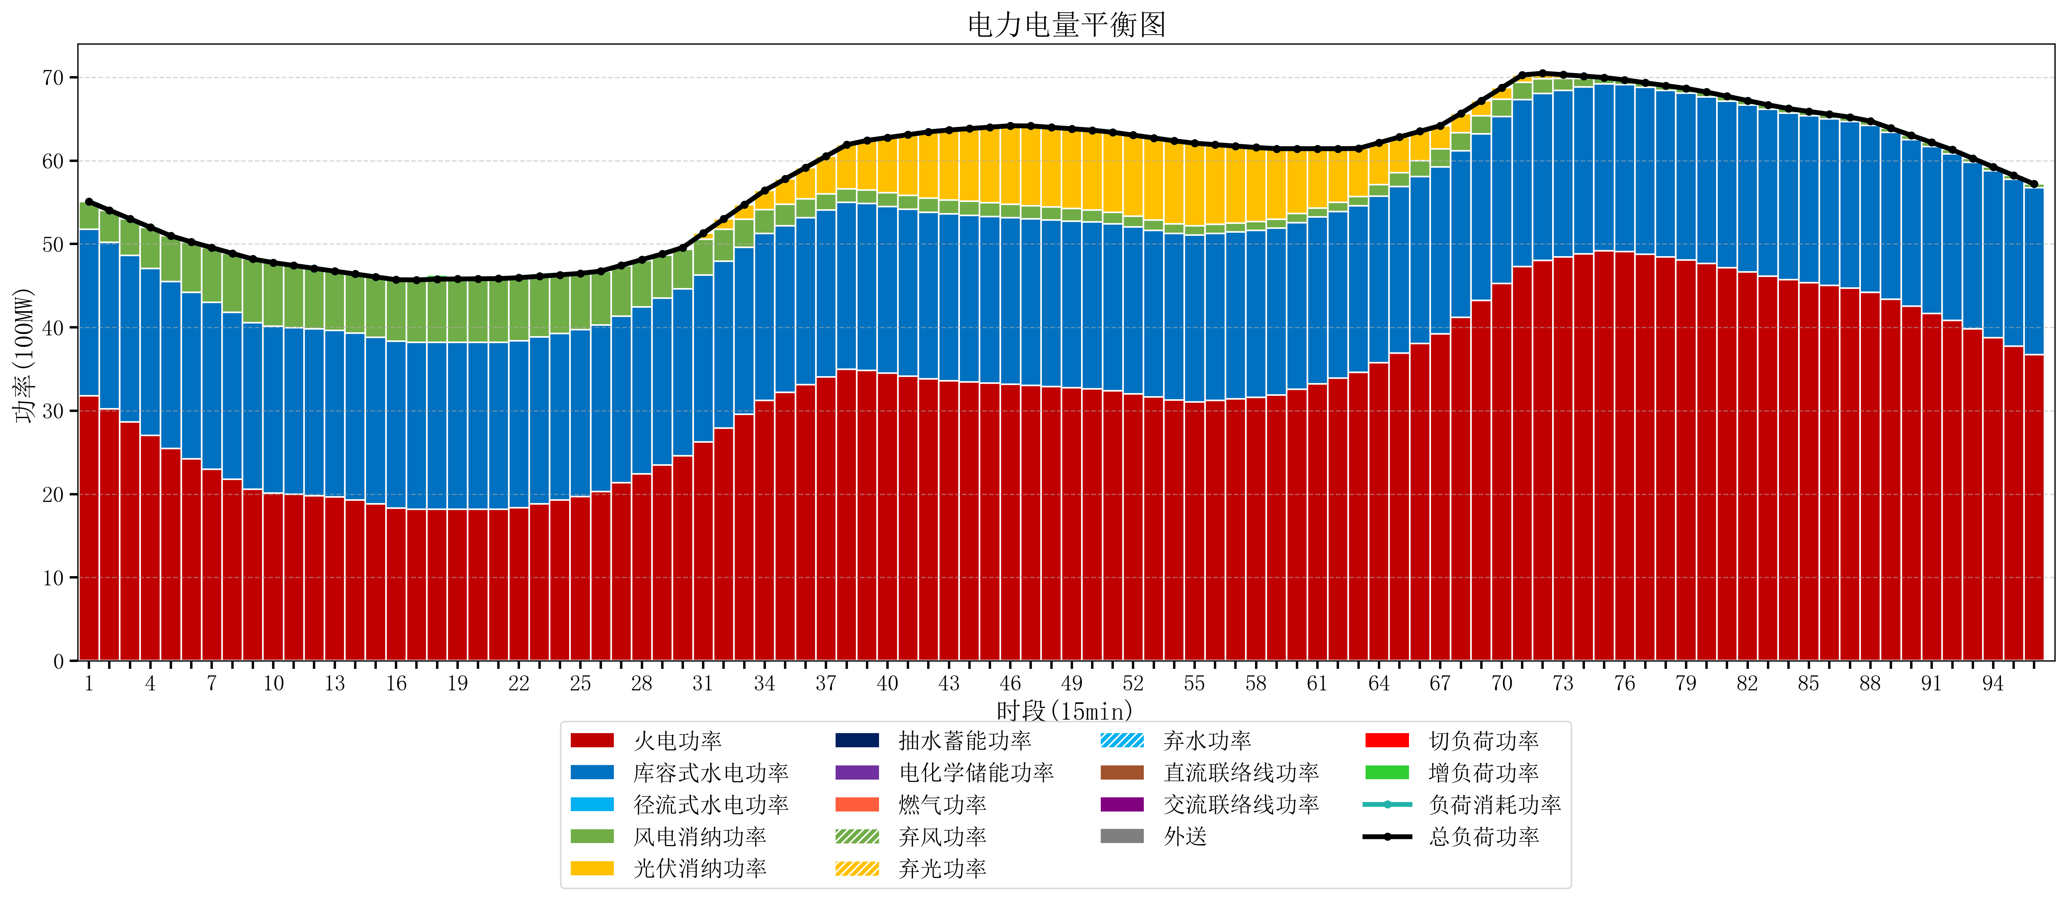
元件名称 | 时段1 | 时段2 | 时段3 | 时段4 | 时段5 | 时段6 | 时段7 | 时段8 | 时段9 | 时段10 | 时段11 | 时段12 | 时段13 | 时段14 | 时段15 | 时段16 | 时段17
name | t1 | t2 | t3 | t4 | t5 | t6 | t7 | t8 | t9 | t10 | t11 | t12 | t13 | t14 | t15 | t16 | t17
str | float64 | float64 | float64 | float64 | float64 | float64 | float64 | float64 | float64 | float64 | float64 | float64 | float64 | float64 | float64 | float64 | float64
火电功率 | 31.78790288 | 30.212581612 | 28.637260344 | 27.061939075 | 25.486617807 | 24.221244733 | 23.002363887 | 21.783483042 | 20.564602196 | 20.129914157 | 19.972000051 | 19.814085944 | 19.656171837 | 19.30225773 | 18.822343623 | 18.342429516 | 18.184631579
库容式水电功率 | 20 | 20 | 20 | 20 | 20 | 20 | 20 | 20 | 20 | 20 | 20 | 20 | 20 | 20 | 20 | 20 | 20
径流式水电功率 | 0 | 0 | 0 | 0 | 0 | 0 | 0 | 0 | 0 | 0 | 0 | 0 | 0 | 0 | 0 | 0 | 0
风电消纳功率 | 3.29 | 3.8395789474 | 4.3891578947 | 4.9387368421 | 5.4883157895 | 6.0252631579 | 6.5603157895 | 7.0953684211 | 7.6304210526 | 7.634 | 7.45 | 7.266 | 7.082 | 7.094 | 7.232 | 7.37 | 7.508
光伏消纳功率 | 0 | 0 | 0 | 0 | 0 | 0 | 0 | 0 | 0 | 0 | 0 | 0 | 0 | 0 | 0 | 0 | 0
抽水蓄能功率 | 0 | 0 | 0 | 0 | 0 | 0 | 0 | 0 | 0 | 0 | 0 | 0 | 0 | 0 | 0 | 0 | 0
电化学储能功率 | 0 | 0 | 0 | 0 | 0 | 0 | 0 | 0 | 0 | 0 | 0 | 0 | 0 | 0 | 0 | 0 | 0
燃气功率 | 0 | 0 | 0 | 0 | 0 | 0 | 0 | 0 | 0 | 0 | 0 | 0 | 0 | 0 | 0 | 0 | 0
直流联络线功率 | 0 | 0 | 0 | 0 | 0 | 0 | 0 | 0 | 0 | 0 | 0 | 0 | 0 | 0 | 0 | 0 | 0
交流联络线功率 | 0 | 0 | 0 | 0 | 0 | 0 | 0 | 0 | 0 | 0 | 0 | 0 | 0 | 0 | 0 | 0 | 0
负荷消耗功率 | 55.07790288 | 54.052160559 | 53.026418238 | 52.000675917 | 50.974933597 | 50.246507891 | 49.562679677 | 48.878851463 | 48.195023249 | 47.763914157 | 47.422000051 | 47.080085944 | 46.738171837 | 46.39625773 | 46.054343623 | 45.712429516 | 45.692631579
外送 | 0 | 0 | 0 | 0 | 0 | 0 | 0 | 0 | 0 | 0 | 0 | 0 | 0 | 0 | 0 | 0 | 0
总负荷功率 | 55.07790288 | 54.052160559 | 53.026418238 | 52.000675917 | 50.974933597 | 50.246507891 | 49.562679677 | 48.878851463 | 48.195023249 | 47.763914157 | 47.422000051 | 47.080085944 | 46.738171837 | 46.39625773 | 46.054343623 | 45.712429516 | 45.692631579
弃风功率 | 0 | 0 | 0 | 0 | 0 | 0 | 0 | 0 | 0 | 0 | 0 | 0 | 0 | 0 | 0 | 0 | 0
弃光功率 | 0 | 0 | 0 | 0 | 0 | 0 | 0 | 0 | 0 | 0 | 0 | 0 | 0 | 0 | 0 | 0 | 0
弃水功率 | 0 | 0 | 0 | 0 | 0 | 0 | 0 | 0 | 0 | 0 | 0 | 0 | 0 | 0 | 0 | 0 | 0
切负荷功率 | 0 | 0 | 0 | 0 | 0 | 0 | 0 | 0 | 0 | 0 | 0 | 0 | 0 | 0 | 0 | 0 | 0
增负荷功率 | 0 | 0 | 0 | 0 | 0 | 0 | 0 | 0 | 0 | 0 | 0 | 0 | 0 | 0 | 0 | 0 | 0.32211617011

